상품제안서
신형맥가이버수저포크 | 상품코드: F11041

 |  |  |  |  |  |  | 02-412-0044 | www.easy1.co.kr
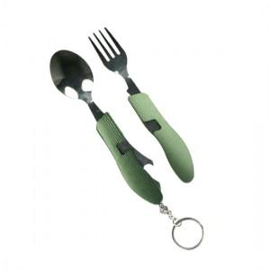 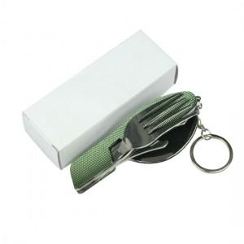

【상세/제작정보】 | 야외 등산산 용품으로 꼭 필요한 세가지 포함

【인쇄/포장옵션】 | 실크 / 포장지포장

【공급단가】 | 수량 | 150~ | 500~ | 1,000~ | 2,000~ | 3,000~
*VAT별도 | 단가 | 3,500원 | 3,370원 | 3,250원 | 3,120원 | 3,000원

【상품 URL】 | http://www.easy1.co.kr/src/goods_detail.php?gdno=11041

